2026-02-16
規制番号 名称 |  |  |  |  | 02-0034 |  | 東片山町 |  |  |  | (UD-TTR) |  | 運 用 開始日時 |  | 2026-02-16 |  |  |  | 製造番号 |  | K0000002
 |  |  |  |  |  |  |  |  |  |  |  |  |  |  |  |  |  |  | 製造年月 |  | 2025-12-01
管制番号 名称 |  |  |  |  | 20034 |  | 東片山町 |  |  |  | 1012号「版6」 |  |  |  | 22:27:00 |  |  | ～
 |  |  |  |  |  |  |  |  |  |  |  |  |  |  |  |  |  |  | メーカー |  | 日本信号 |  |  | Int№： | 821
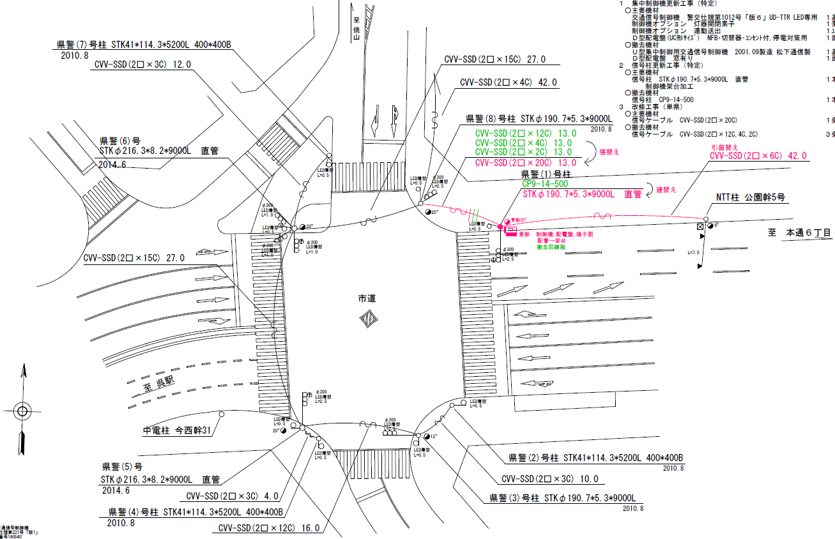

33.5m
46.3m

付加機能
連動出力
ステータス機能
S3:閃光
 |  |  |  |  |  |  |  |  |  |  |  |  |  |  |  |  |  |  |  |  |  |  |  | 50 | 13.888888889 | 33.5 | 2.4
 |  |  |  |  |  |  |  |  |  |  |  |  |  |  |  |  |  |  |  |  |  |  |  | 40 | 11.111111111 | 46.3 | 4.2
ステップ番号 |  |  |  | 1 | 2 | 3 | 4 | 5 | 6 | 7 | 8 | 9 | 10 | 11 | 12 | 13 | 14 | 15 | 16 | 17 | 18 | 19 | 20
ステップ名称 |  |  |  | 1PG | 1PW | 1 G | 1 Y | 2 A | 2Y | 2R | 3PG | 3PW | 3 G | 3 Y | 3 R
流 動 図
9.3m
9.4m
歩灯2
歩灯2
24.5m
歩灯2
22.3m
歩灯2
EC6680L+34001001
EC6680L-206
PD1220A V4.03
１Ｐ |  | [ 1P ]
１ |  | [ 1V ]
２右矢 |  | [ 1A ]
３Ｐ |  | [ 2P ]
３ |  | [ 2V ]

ＰＵ |  |  |  | 109 |  |  |  | 109 |  |  | 109
ＰＬ | ( | 73秒 | ) | 10 | 5 | 2 | 3 | 5 | 2 | 3 | 25 | 9 | 2 | 3 | 4 |  |  |  |  |  |  |  |  | 120 | 102
保安秒時 | ( | 140秒 | ) | 66 | 5 | 2 | 3 | 9 | 2 | 3 | 32 | 9 | 2 | 3 | 4 |  |  |  |  |  |  |  |  | 140 | 120
最長時間（秒） |  |  |  | 110 | 110 | 110 | 10 | 110 | 10 | 10 | 110 | 110 | 110 | 10 | 10
最短時間（秒） |  |  |  | 6 | 0.95 | 0.95 | 0.95 | 0.95 | 0.95 | 0.95 | 6 | 0.95 | 0.95 | 0.95 | 0.95
ＡＢ連動出力 |  |  |  | A | B | B | B | B | B | B | B | A | A | A | A

140315
規制番号 名称 |  |  |  |  | 2-0034 |  | 東片山町 |  |  |  |  |  | 運 用 |  | 2014-03-15 |  |  |  | 製造番号 |  | 1A0540
管制番号 名称 |  |  |  |  | 250034 |  | 東片山町 |  |  |  | （Ｕ形） |  | 開始日時 |  | 22:45:00 |  |  | ～ | 製造年月 |  | 平成13年 9月
40km/h

至 駅前公園前
50km/h
35.9m
46.9m
50km/h
至 中央７丁目

付加機能
連動出力
ステータス機能
S3:閃光
その他
シリアル／パス端子
30km/h

ステップ番号 |  |  |  | 1 | 2 | 3 | 4 | 5 | 6 | 7 | 8 | 9 | 10 | 11 | 12 | 13 | 14 | 15 | 16 | 17 | 18 | 19 | 20
ステップ名称 |  |  |  | 1PG | 1PW | 1 G | 1 Y | 2 A | 2Y | 2R | 3PG | 3PW | 3 G | 3 Y | 3 R
流 動 図
歩灯2
歩灯2
8.8m
9.0m
右矢
右矢
24.4m
歩灯2
22.1m
歩灯2
１Ｐ |  | [ 1P ]
１ |  | [ 1V ]
２右矢 |  | [ 1A ]
３Ｐ |  | [ 2P ]
３ |  | [ 2V ]

最終指定 |  |  |  |  |  |  | ○ |  |  | ○ |  |  |  |  | ○ | スプリット数： |  | 3
可変指定 |  |  |  | ○ |  |  |  | ○ |  |  | ○
保安秒時 | ( | 100秒 | ) | 37 | 5 | 2 | 3 | 5 | 2 | 3 | 25 | 9 | 2 | 3 | 4
最長時間（秒） |  |  |  | 110 | 110 | 110 | 10 | 110 | 10 | 10 | 110 | 110 | 110 | 10 | 10
最短時間（秒） |  |  |  | 6 | 0.95 | 0.95 | 0.95 | 0.95 | 0.95 | 0.95 | 6 | 0.95 | 0.95 | 0.95 | 0.95
ＡＢ連動出力 |  |  |  | A | B | B | B | B | B | B | B | A | A | A | A

250034
規制番号 名称 |  |  |  |  | 2-0034 |  | 東片山町 |  |  |  |  |  | 運 用 |  | H.13年10月30日 |  |  |  | 製造番号 |  | 1A0540
管制番号 名称 |  |  |  |  | 250034 |  | 東片山町 |  |  |  | （Ｕ形） |  | 開始日時 |  | 13:43:00 |  |  | ～ | 製造年月 |  | 平成13年 9月

至 駅前公園前
至 中央７丁目
 |  |  |  |  | 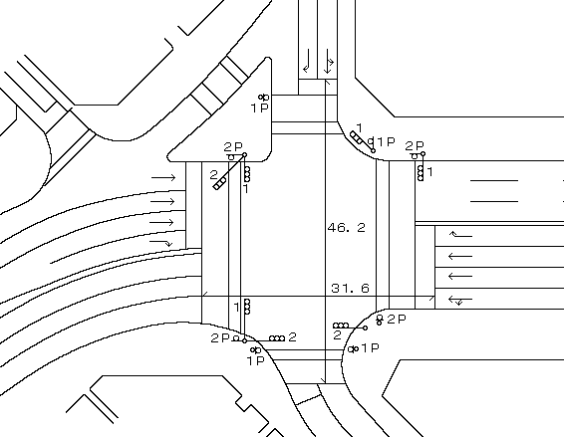

付加機能
連動出力
ステータス機能
S3:閃光
その他
シリアル／パス端子

ステップ番号 |  |  |  | 1 | 2 | 3 | 4 | 5 | 6 | 7 | 8 | 9 | 10 | 11 | 12 | 13 | 14 | 15 | 16 | 17 | 18 | 19 | 20
ステップ名称 |  |  |  | 1PG | 1PW | 1 G | 1 Y | 1 R | 2PG | 2PW | 2 G | 2 Y | 2 R
流 動 図
8.7m
9.0m
歩灯2
歩灯2
23.0m
歩灯2
22.1m
歩灯2
１Ｐ |  | [ 1P ]
１ |  | [ 1V ]
２Ｐ |  | [ 2P ]
２ |  | [ 2V ]

最終指定 |  |  |  |  |  |  |  | ○ |  |  |  |  | ○ | スプリット数： |  | 2
可変指定 |  |  |  | ○ |  |  |  |  | ○
保安秒時 | ( | 100秒 | ) | 47 | 5 | 2 | 3 | 3 | 23 | 8 | 2 | 3 | 4
最長時間（秒） |  |  |  | 110 | 110 | 110 | 10 | 10 | 110 | 110 | 110 | 10 | 10
最短時間（秒） |  |  |  | 6 | 0.95 | 0.95 | 0.95 | 0.95 | 6 | 0.95 | 0.95 | 0.95 | 0.95
ＡＢ連動出力 |  |  |  | A | B | B | B | B | B | A | A | A | A

